Sheet1
结论：
 | 1 要求所有bone 都勾选bone属性，只有bone的根节点可以做位移动画
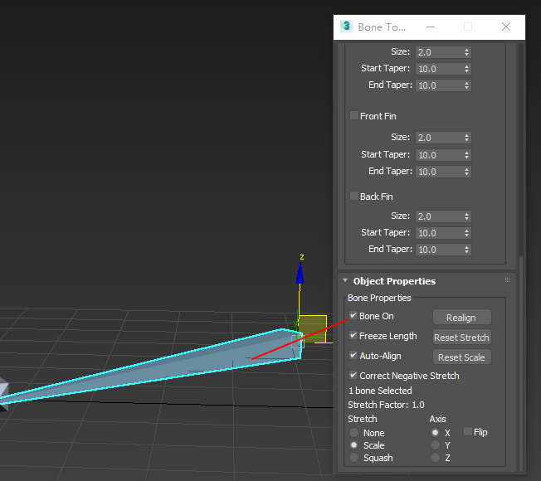

测试：
 | 1 测试如果bone 不是根节点做了位移动画， 在勾选了bone属性，

 |  | 没有勾选属性 |  | 勾选了属性
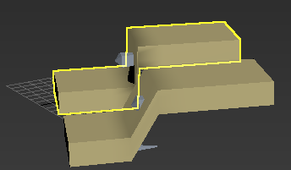
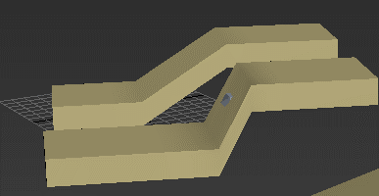

 | 2 如果先做位移，在勾选bone 属性， max中会出现 动画错误， 但是最后导出后，效果是一样的，
 | 效果不对等， 禁止不是根节点做位移动画
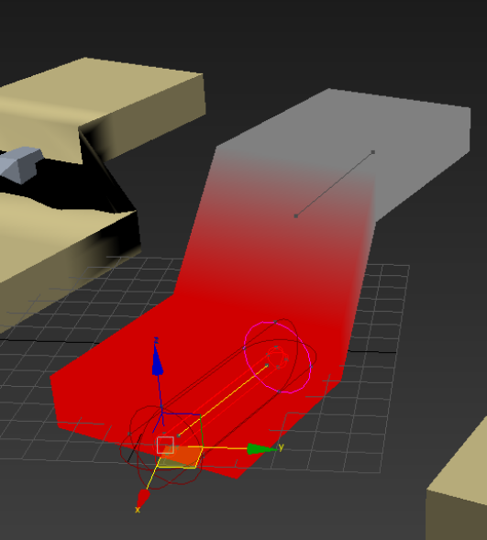
 |  | 权重的查看：
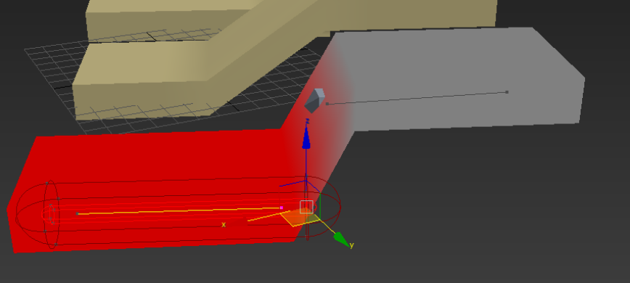

 | 3 可以通过同文件中 测试，查看输出fbx动画， 效果以没有加bone数据的数据为主 |  |  |  | 视频链接

 | 4测试bone属性的影响
 |  | 结论：
 |  |  | 场景中的 虚拟器help 集合体 等都行了bone数据统一都不能做位移动画， 但是链接给 bip ，cat 骨骼系统是可以做移动动画

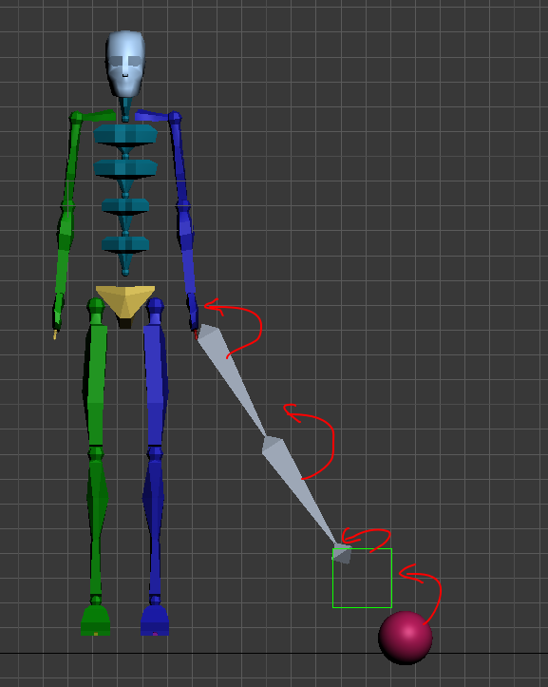
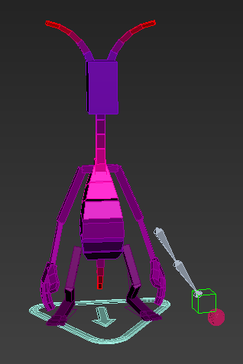

 |  |  |  |  | 测试链接

